Sheet1
Тест Кейс №/ID | TC-SF-003
Проект | skillfactory.ru
Компонент | Ссылка на курс QAP
Дата | 2023-02-01
Тестировщик | Максим Малыгин
Проверил
Дата проверки

Название/заголовок | Ссылка на курс QAP
Описание: | Проверить работоспособность ссылки на курс QAP
Предусловия: | Осуществлён вход в ЛК студента по ссылке https://lms.skillfactory.ru/login?next=%2F
Тестовые данные: | Логин: student@mail.ru Пароль: s1234F!

Шаг | Описание шага | Ожидаемый результат
1 | Кликнуть на вкладку "Курсы" в шапке ЛК студента в левом верхнем углу. | 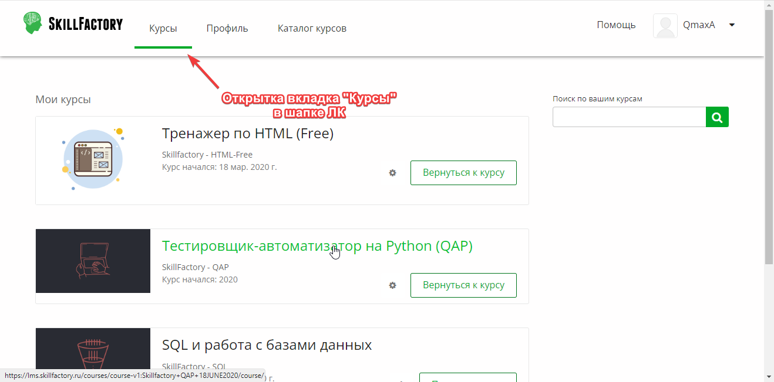 Осуществлён переход на мои курсы как на скриншоте ниже.
2 | Кликнуть на ссылку "Тестировщик автоматизатор на Python (QAP)" | 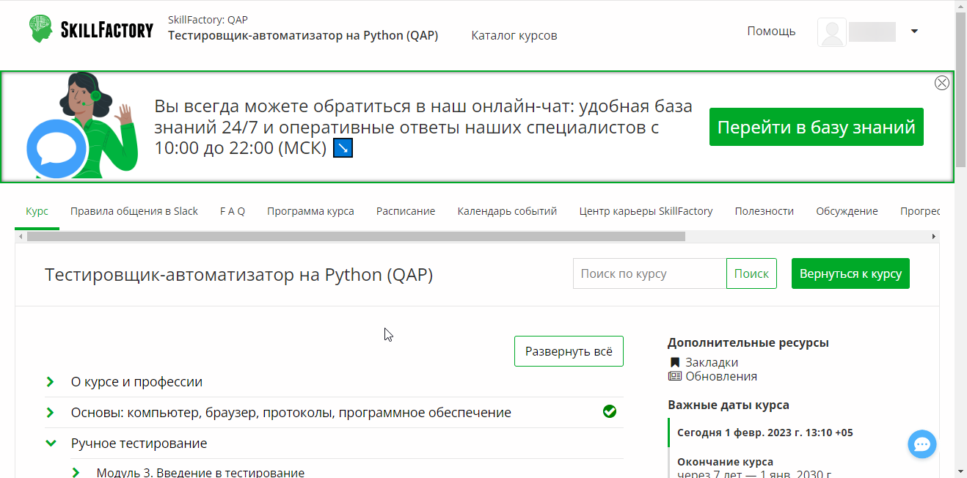 Открыта ссылка на курс QAP как на скриншоте ниже.
3

